입력시트
CalPAD
For Wading Discharge Measurements
KICT2003 Hwang,Seok Hwan
2.0
경기도 고양시 일산구 대화동 2311 한국건설기술연구원 수자원연구실 황석환

불러오기
불확실도
기본입력
측선추가
측선삭제
깊이계산
유량계산
DB에추가
입력저장
재측정
새측정
도움말

측선 | 거리 | 수심 | 시각 | 목자판 | 0.2D |  |  |  | 0.6D |  |  |  | 0.8D
 | (m) | (m) | (hh:mm) | (m) | 깊이 | 각보정Φ | N[V] | T | 깊이 | 각보정Φ | N[V] | T | 깊이 | 각보정Φ | N[V] | T
 | ♠이 프로그램은 저작권법과 국제협약의 보호를 받습니다. 허가없이 이프로그램의 전부 혹은 일부를 무단복제 및 배포하는 행위를 금합니다.
1 | 0.00 | 0.18 | 11:40:00 | 2.730 |  |  |  |  | 0.07 | 1.00 | 1.010
2 | 0.10 | 0.21 |  |  |  |  |  |  | 0.08 | 1.00 | 1.250
3 | 0.20 | 0.23 |  |  |  |  |  |  | 0.09 | 1.00 | 1.180
4 | 0.30 | 0.23 |  |  |  |  |  |  | 0.09 | 1.00 | 1.270
5 | 0.40 | 0.19 |  |  |  |  |  |  | 0.08 | 1.00 | 1.340
6 | 0.50 | 0.17 |  |  |  |  |  |  | 0.07 | 1.00 | 1.290
7 | 0.60 | 0.20 |  |  |  |  |  |  | 0.08 | 1.00 | 1.240
8 | 0.70 | 0.23 |  |  |  |  |  |  | 0.09 | 1.00 | 1.370
9 | 0.80 | 0.19 |  |  |  |  |  |  | 0.08 | 1.00 | 1.340
10 | 0.90 | 0.19 | 11:55:00 | 2.730 |  |  |  |  | 0.08 | 1.00 | 1.270
 | ♠시험유역의 운영 및 수문특성 조사·연구 Copyright ⓒ 2003-2004 황석환(031-910-0259/sukany@kict.re.kr). All rights reserved.

평균
유량측정 결과 요약

날짜 | 11:40 |  |  |  |  |  |  | 시작-종료 |  | 25-05-01 11:40 ~ 11:55

측정 | 수위 H | 수면폭 W | 단면적 A | 평균유속 V | 유량 Q | 측정장비 | 유속측선수 | 구간유량비(%) |  |  | 평균수심
 | (m) | (m) | (㎡) | (m/sec) | (㎥/sec) |  |  | 최대 | 최소 | 평균 | (m)
1 | 2.730 | 0.900 | 0.183 | 1.289 | 0.2365 | 프로펠러식 | 10 | 13.81 | 3.35 | 10.00 | 0.20
2
평균 | 2.730 | 0.900 | 0.183 | 1.289 | 0.2365 | 프로펠러식 | 10 | 13.81 | 3.35 | 10.00 | 0.20

측정 | 무작위요소 | 계통요소 |  |  | X'Q | X''Q | XQ
 | X'm(%) | X''b(%) | X''d(%) | X''c(%) | 무작위(%) | 계통(%) | 전체(%)
1 | 9.0 | 0.5 | 0.5 | 1.0 | 10.74 | 1.22 | 10.81
2
평균 | 9.0 | 0.5 | 0.5 | 1.0 | 10.74 | 1.22 | 10.81

측정 | 각 요소별 불확실도
 | 측선 | 하폭측정 | 수심측정 | 측정시간 | 측 점 수 | 유속계보정 | 합
1 | 9.000 | 0.036 | 0.355 | 2.369 | 5.331 | 0.355 | 17.447
2
평균 | 9.000 | 0.036 | 0.355 | 2.369 | 5.331 | 0.355 | 17.447

측정 | 무작위 불확실도에서의 요소별 상대적인 비중
 | 측 선 | 하폭측정 | 수심측정 | 측정시간 | 측 점 수 | 유속계보정 | 합(check)
1 | 0.703 | 0.000 | 0.001 | 0.049 | 0.247 | 0.001 | 1.000
2
평균 | 0.703 | 0.000 | 0.001 | 0.049 | 0.247 | 0.001 | 1.000

For DB Format

종합
유량 및 수질측정 성과표
 | 유속1 | 유속2 | 수심1 | 수심2 | 평균수심
0.000 | 0.88002508697 | 0 | 0.18 | 0 | 0.18
0.100 | 1.296575 | 0 | 0.21 | 0 | 0.21
0.200 | 1.224874 | 0 | 0.23 | 0 | 0.23
0.300 | 1.317061 | 0 | 0.23 | 0 | 0.23
0.400 | 1.388762 | 0 | 0.19 | 0 | 0.19
0.500 | 1.337547 | 0 | 0.17 | 0 | 0.17
0.600 | 1.286332 | 0 | 0.2 | 0 | 0.2
0.700 | 1.419491 | 0 | 0.23 | 0 | 0.23
0.800 | 1.388762 | 0 | 0.19 | 0 | 0.19
0.900 | 0.94648461977 | 0 | 0.19 | 0 | 0.19
 | 0 | 0 | 0 | 0 | 0
 | 0 | 0 | 0 | 0 | 0
 | 0 | 0 | 0 | 0 | 0
 | 0 | 0 | 0 | 0 | 0
 | 0 | 0 | 0 | 0 | 0
 | 0 | 0 | 0 | 0 | 0
 | 0 | 0 | 0 | 0 | 0
 | 0 | 0 | 0 | 0 | 0
 | 0 | 0 | 0 | 0 | 0
 | 0 | 0 | 0 | 0 | 0
 | 0 | 0 | 0 | 0 | 0
 | 0 | 0 | 0 | 0 | 0
 | 0 | 0 | 0 | 0 | 0
 | 0 | 0 | 0 | 0 | 0
 | 0 | 0 | 0 | 0 | 0
 | 0 | 0 | 0 | 0 | 0
 | 0 | 0 | 0 | 0 | 0
 | 0 | 0 | 0 | 0 | 0
 | 0 | 0 | 0 | 0 | 0
 | 0 | 0 | 0 | 0 | 0
 | 0 | 0 | 0 | 0 | 0
 | 0 | 0 | 0 | 0 | 0
 | 0 | 0 | 0 | 0 | 0
 | 0 | 0 | 0 | 0 | 0
 | 0 | 0 | 0 | 0 | 0
 | 0 | 0 | 0 | 0 | 0
 | 0 | 0 | 0 | 0 | 0
 | 0 | 0 | 0 | 0 | 0
 | 0 | 0 | 0 | 0 | 0
 | 0 | 0 | 0 | 0 | 0
 | 0 | 0 | 0 | 0 | 0
 | 0 | 0 | 0 | 0 | 0
 | 0 | 0 | 0 | 0 | 0
 | 0 | 0 | 0 | 0 | 0
 | 0 | 0 | 0 | 0 | 0
 | 0 | 0 | 0 | 0 | 0
 | 0 | 0 | 0 | 0 | 0
 | 0 | 0 | 0 | 0 | 0
 | 0 | 0 | 0 | 0 | 0
 | 0 | 0 | 0 | 0 | 0
...
(LEW)
(REW)
 |  |  |  |  |  |  |  |  |  | DM No. |  |  |  |  |  |  |  |  |  |  |  |  |  |  |  |  |  |  |  |  |  |  |  |  |  |  |  |  |  |  |  |  |  |  |  |  |  |  |  |  |  |  |  |  |  |  | 계산결과
 |  |  |  |  |  |  |  |  |  | 하천명 |  |  | 대종천
 |  |  |  |  |  |  |  |  |  | 지점명 |  |  | 대종천 |  |  |  |  |  |  |  |  |  |  |  |  |  |  |  |  |  |  |  |  |  |  |  |  |  |  |  |  |  |  |  |  |  |  |  |  |  |  |  |  |  |  |  | 수면폭 |  | 0.900 | m
측정일 | 2025-05-01 |  |  | 날씨 | 맑음 | 바람정도 |  | 강 |  | 측정위치 |  |  | 하류보 |  |  |  |  |  |  |  |  |  |  |  |  |  |  |  |  |  |  |  |  |  |  |  |  |  |  |  |  |  |  |  |  |  |  |  |  |  |  |  |  |  |  |  | 단면적 |  | 0.18 | m2
유량측정시각 및 각 시각별 하천수위(m) |  |  |  |  |  |  | 수 질 측 정 결 과 |  |  |  |  |  |  |  |  |  |  |  |  |  |  |  |  |  |  |  |  |  |  |  |  |  |  |  |  |  |  |  |  |  |  |  |  |  |  |  |  |  |  |  |  |  |  |  |  |  | 윤변 |  | 1.303 | m
항 목 |  | 시 각 | 기준수위표 | 부자식 | 음파식 | 기포식 | 항 목 |  |  | 측 정 1 |  |  | 측 정 2 |  |  | 평 균 |  |  |  |  |  |  |  |  |  |  |  |  |  |  |  |  |  |  |  |  |  |  |  |  |  |  |  |  |  |  |  |  |  |  |  |  |  |  |  |  | 동수반경 |  | 0.141 | m
 |  |  |  |  |  |  | 시작시각 |  |  |  |  |  |  |  |  |  |  |  |  |  |  |  |  |  |  |  |  |  |  |  |  |  |  |  |  |  |  |  |  |  |  |  |  |  |  |  |  |  |  |  |  |  |  |  |  |  | 수위 |  | 2.730 | m
측정1 시작 |  | 11:40:00 | 2.730 |  |  |  | 수 온 |  |  |  |  |  |  |  |  |  |  |  |  |  |  |  |  |  |  |  |  |  |  |  |  |  |  |  |  |  |  |  |  |  |  |  |  |  |  |  |  |  |  |  |  |  |  |  |  |  | 평균유속 |  | 1.289 | m/s
 |  |  |  |  |  |  | 용존산소 |  |  |  |  |  |  |  |  |  |  |  |  |  |  |  |  |  |  |  |  |  |  |  |  |  |  |  |  |  |  |  |  |  |  |  |  |  |  |  |  |  |  |  |  |  |  |  |  |  | 평균유량 |  | 0.236 | m3/s
 |  |  |  |  |  |  | pH |  |  |  |  |  |  |  |  |  |  |  |  |  |  |  |  |  |  |  |  |  |  |  |  |  |  |  |  |  |  |  |  |  |  |  |  |  |  |  |  |  |  |  |  |  |  |  |  |  | 유속측선수 |  | 10 | 개
 |  |  |  |  |  |  | 탁 도 |  |  |  |  |  |  |  |  |  |  |  |  |  |  |  |  |  |  |  |  |  |  |  |  |  |  |  |  |  |  |  |  |  |  |  |  |  |  |  |  |  |  |  |  |  |  |  |  |  | 불확실도① |  | ±10.81 | %
 |  |  |  |  |  |  | 전기전도도 |  |  |  |  |  |  |  |  |  |  |  |  |  |  |  |  |  |  |  |  |  |  |  |  |  |  |  |  |  |  |  |  |  |  |  |  |  |  |  |  |  |  |  |  |  |  |  |  |  | 불확실도② |  |  | %
측정1 종료 |  | 11:55:00 | 2.730 |  |  |  | 종료시각 |  |  |  |  |  |  |  |  |  |  |  |  |  |  |  |  |  |  |  |  |  |  |  |  |  |  |  |  |  |  |  |  |  |  |  |  |  |  |  |  |  |  |  |  |  |  |  |  |  | 평균불확실도 |  | ±10.81 | %
 |  |  |  |  |  |  | 시 료 채 취 관 련 |  |  |  |  |  |  |  |  |  |  |  |  |  |  |  |  |  |  |  |  |  |  |  |  |  |  |  |  |  |  |  |  |  |  |  |  |  |  |  |  |  |  |  |  |  |  |  |  |  | 등급 |  |  | P
 |  |  |  |  |  |  | 하 천 수
측정2 시작 |  |  |  |  |  |  |  |  |  |  |  |  |  |  |  |  |  |  |  |  |  |  |  |  |  |  |  |  |  |  |  |  |  |  |  |  |  |  |  |  |  |  |  |  |  |  |  |  |  |  |  |  |  |  |  |  | 확 인
 |  |  |  |  |  |  | 유 사 량

 |  |  |  |  |  |  | Bio. |  |  |  |  |  |  |  |  |  |  |  |  |  |  |  |  |  |  |  |  |  |  |  |  |  |  |  |  |  |  |  |  |  |  |  |  |  |  |  |  |  |  |  |  |  |  |  |  |  | 계 산 |  | 박승혁
 |  |  |  |  |  |  | 유 속 계 관 련
측정2 종료 |  |  |  |  |  |  | 기기종류 |  |  | 프로펠러식
 |  |  |  |  |  |  | 기기번호 |  |  | 2100-8797 |  |  |  |  |  |  |  |  |  |  |  |  |  |  |  |  |  |  |  |  |  |  |  |  |  |  |  |  |  |  |  |  |  |  |  |  |  |  |  |  |  |  |  |  |  |  | 1차확인
수 위 평 균 |  |  | 2.730 |  |  |  | 검 정 식 |  |  | Va=1.0243n+0.0162
수 위 보 정 |  |  |  |  |  |  | 검정범위 |  |  | 2100_8762 : 0.202 < V < 2.018
최 종 수 위 |  |  | 2.730 |  |  |  | 측정시간 |  |  |  |  |  |  |  |  |  |  |  |  |  |  |  |  |  |  |  |  |  |  |  |  |  |  |  |  |  |  |  |  |  |  |  |  |  |  |  |  |  |  |  |  |  |  |  |  |  | 최종확인
측 정 자 |  | 박승혁 |  |  |  |  | 검 정 일 |  |  | 2019-04-10(2100_8797)
비 고 |  | 보 물넘이에서만 물이흐름 |  |  |  |  | 측정방법 |  |  | 도섭법

측선 |  | 거리 | 측선폭 | 수심 |  |  | 유속 |  |  |  |  |  |  |  |  |  |  |  |  |  |  |  |  |  |  |  |  |  |  |  |  |  |  |  |  |  |  |  |  |  |  |  |  |  | 구간면적 |  | 유량 |  | 윤변 |  | 수심차 & 비율 |  | 유속차 & 비율 |  | 면적차 & 비율 |  | 유량차 & 비율 |  | 유량비 |  |  | 무작위 불확실도① |  |  |  |  |  |  |  |  |  |  |  |  | 계통불확실도① |  |  |  | 불확실도① | 무작위 불확실도② |  |  |  |  |  |  |  |  |  |  |  |  | 계통불확실도② |  |  |  | 불확실도② | 무작위 불확실도에서의 요소별 상대적인 비중① |  |  |  |  |  |  | 무작위 불확실도에서의 요소별 상대적인 비중② |  |  |  |  |  |  | 수위 급변시 평균수위 계산
방향 | 번호 | (m) | (m) | 측정① | 측정② | 평균 | 측정① |  |  |  |  |  |  |  |  |  |  |  |  |  |  |  |  |  |  | 측정② |  |  |  |  |  |  |  |  |  |  |  |  |  |  |  |  |  |  | 측정① | 측정② | 측정① | 측정② | 측정① | 측정② | 수심차 | 비율 | 유속차 | 비율 | 면적차 | 비율 | 유량차 | 비율 | 측정① | 측정② | 평균 | 측점수 | 측정시간 | vi | di*bi*vi | (di*bi*vi)^2 | X'b | X'd | X'e | X'p | X'c | ∑ | X'm | X'Q | X"b | X"d | X"c | X"Q | XQ | 측점수 | 측정시간 | vi | di*bi*vi | (di*bi*vi)^2 | X'b | X'd | X'e | X'p | X'c | ∑ | X'm | X'Q | X"b | X"d | X"c | X"Q | XQ | 측 선 | 하폭측정 | 수심측정 | 측정시간 | 측 점 수 | 유속계보정 | ∑ | 측 선 | 하폭측정 | 수심측정 | 측정시간 | 측 점 수 | 유속계보정 | ∑ | 관측수위 | 수정수위 | 유량 | 수위×유량
 |  |  |  |  |  |  | 회전수[측정유속] |  |  |  |  |  |  |  |  |  |  |  | Va0.2 | Va0.6 | Va0.8 | VΦ0.2 | VΦ0.6 | VΦ0.8 | Vm | 회전수[측정유속] |  |  |  |  |  |  |  |  |  |  |  | Va0.2 | Va0.6 | Va0.8 | VΦ0.2 | VΦ0.6 | VΦ0.8 | Vm |  |  |  |  |  |  | ②-① | (②-①)/① | ②-① | (②-①)/① | ②-① | (②-①)/① | ②-① | (②-①)/① |  |  |  |  |  |  |  |  |  |  |  |  |  |  |  |  |  |  |  |  |  |  |  |  |  |  |  |  |  |  |  |  |  |  |  |  |  |  |  |  |  |  |  |  |  |  |  |  |  |  |  |  |  | (측선별) | (측선평균) | qi
 |  |  |  | (m) | (m) | (m) | Φ | N[V]0.2 | T | N/T | Φ | N[V]0.6 | T | N/T | Φ | N[V]0.8 | T | N/T | (m/s) | (m/s) | (m/s) | (m/s) | (m/s) | (m/s) | (m/s) | Φ | N[V]0.2 | T | N/T | Φ | N[V]0.6 | T | N/T | Φ | N[V]0.8 | T | N/T | (m/s) | (m/s) | (m/s) | (m/s) | (m/s) | (m/s) | (m/s) | (m2) | (m2) | (cms) | (cms) | (m) | (m) | (m) | (%) | (m/s) | (%) | (㎡) | (%) | (cms) | (%) | (%) | (%) | (%) |  | (분) |  |  |  |  |  |  |  |  |  |  |  |  |  |  |  |  |  | (분) |  |  |  |  |  |  |  |  |  |  |  |  |  |  |  |  | Xm | Xb | Xd | Xe | Xp | Xc |  | Xm | Xb | Xd | Xe | Xp | Xc |  | zi | zi | (di*bi*vi) | zi*qi
LEW
 | 1 | 0.000 | 0.050 | 0.180 |  | 0.180 |  |  |  |  |  |  |  |  |  |  |  |  |  |  |  |  |  |  | 0.88 |  |  |  |  |  |  |  |  |  |  |  |  |  |  |  |  |  |  |  | 0.009 |  | 0.0079 |  | 0.180 |  | 0.180 | 100.0 | 0.880 | 100.0 | 0.009 | 100.0 | 0.0079 | 100.0 | 3.3 |  | 3.3
 | 2 | 0.100 | 0.100 | 0.210 |  | 0.210 |  |  |  |  | 1.00 | 1.25 | 40.0 |  |  |  |  |  |  | 1.30 |  |  | 1.30 |  | 1.30 |  |  |  |  |  |  |  |  |  |  |  |  |  |  |  |  |  |  |  | 0.021 |  | 0.0272 |  | 0.104 |  | 0.210 | 100.0 | 1.297 | 100.0 | 0.021 | 100.0 | 0.0272 | 100.0 | 11.5 |  | 11.5 | 1점법 | 0.7 | 1.297 | 2.723E-02 | 7.414E-04 | 0.1 | 1 | 6.7 | 15 | 1.0 | 2.012E-01 |  |  |  |  |  |  |  |  |  |  |  |  |  |  |  |  |  |  |  |  |  |  |  |  |  |  | 7.414E-06 | 7.414E-04 | 3.295E-02 | 1.668E-01 | 7.414E-04
 | 3 | 0.200 | 0.100 | 0.230 |  | 0.230 |  |  |  |  | 1.00 | 1.18 | 40.0 |  |  |  |  |  |  | 1.22 |  |  | 1.22 |  | 1.22 |  |  |  |  |  |  |  |  |  |  |  |  |  |  |  |  |  |  |  | 0.023 |  | 0.0282 |  | 0.102 |  | 0.230 | 100.0 | 1.225 | 100.0 | 0.023 | 100.0 | 0.0282 | 100.0 | 11.9 |  | 11.9 | 1점법 | 0.7 | 1.225 | 2.817E-02 | 7.937E-04 | 0.1 | 1 | 6.7 | 15 | 1.0 | 2.154E-01 |  |  |  |  |  |  |  |  |  |  |  |  |  |  |  |  |  |  |  |  |  |  |  |  |  |  | 7.937E-06 | 7.937E-04 | 3.527E-02 | 1.786E-01 | 7.937E-04
 | 4 | 0.300 | 0.100 | 0.230 |  | 0.230 |  |  |  |  | 1.00 | 1.27 | 40.0 |  |  |  |  |  |  | 1.32 |  |  | 1.32 |  | 1.32 |  |  |  |  |  |  |  |  |  |  |  |  |  |  |  |  |  |  |  | 0.023 |  | 0.0303 |  | 0.100 |  | 0.230 | 100.0 | 1.317 | 100.0 | 0.023 | 100.0 | 0.0303 | 100.0 | 12.8 |  | 12.8 | 1점법 | 0.7 | 1.317 | 3.029E-02 | 9.176E-04 | 0.1 | 1 | 6.7 | 15 | 1.0 | 2.491E-01 |  |  |  |  |  |  |  |  |  |  |  |  |  |  |  |  |  |  |  |  |  |  |  |  |  |  | 9.176E-06 | 9.176E-04 | 4.078E-02 | 2.065E-01 | 9.176E-04
 | 5 | 0.400 | 0.100 | 0.190 |  | 0.190 |  |  |  |  | 1.00 | 1.34 | 40.0 |  |  |  |  |  |  | 1.39 |  |  | 1.39 |  | 1.39 |  |  |  |  |  |  |  |  |  |  |  |  |  |  |  |  |  |  |  | 0.019 |  | 0.0264 |  | 0.108 |  | 0.190 | 100.0 | 1.389 | 100.0 | 0.019 | 100.0 | 0.0264 | 100.0 | 11.2 |  | 11.2 | 1점법 | 0.7 | 1.389 | 2.639E-02 | 6.962E-04 | 0.1 | 1 | 6.7 | 15 | 1.0 | 1.890E-01 |  |  |  |  |  |  |  |  |  |  |  |  |  |  |  |  |  |  |  |  |  |  |  |  |  |  | 6.962E-06 | 6.962E-04 | 3.094E-02 | 1.567E-01 | 6.962E-04
 | 6 | 0.500 | 0.100 | 0.170 |  | 0.170 |  |  |  |  | 1.00 | 1.29 | 40.0 |  |  |  |  |  |  | 1.34 |  |  | 1.34 |  | 1.34 |  |  |  |  |  |  |  |  |  |  |  |  |  |  |  |  |  |  |  | 0.017 |  | 0.0227 |  | 0.102 |  | 0.170 | 100.0 | 1.338 | 100.0 | 0.017 | 100.0 | 0.0227 | 100.0 | 9.6 |  | 9.6 | 1점법 | 0.7 | 1.338 | 2.274E-02 | 5.170E-04 | 0.1 | 1 | 6.7 | 15 | 1.0 | 1.403E-01 |  |  |  |  |  |  |  |  |  |  |  |  |  |  |  |  |  |  |  |  |  |  |  |  |  |  | 5.170E-06 | 5.170E-04 | 2.298E-02 | 1.163E-01 | 5.170E-04
 | 7 | 0.600 | 0.100 | 0.200 |  | 0.200 |  |  |  |  | 1.00 | 1.24 | 40.0 |  |  |  |  |  |  | 1.29 |  |  | 1.29 |  | 1.29 |  |  |  |  |  |  |  |  |  |  |  |  |  |  |  |  |  |  |  | 0.020 |  | 0.0257 |  | 0.104 |  | 0.200 | 100.0 | 1.286 | 100.0 | 0.020 | 100.0 | 0.0257 | 100.0 | 10.9 |  | 10.9 | 1점법 | 0.7 | 1.286 | 2.573E-02 | 6.619E-04 | 0.1 | 1 | 6.7 | 15 | 1.0 | 1.797E-01 |  |  |  |  |  |  |  |  |  |  |  |  |  |  |  |  |  |  |  |  |  |  |  |  |  |  | 6.619E-06 | 6.619E-04 | 2.942E-02 | 1.489E-01 | 6.619E-04
 | 8 | 0.700 | 0.100 | 0.230 |  | 0.230 |  |  |  |  | 1.00 | 1.37 | 40.0 |  |  |  |  |  |  | 1.42 |  |  | 1.42 |  | 1.42 |  |  |  |  |  |  |  |  |  |  |  |  |  |  |  |  |  |  |  | 0.023 |  | 0.0326 |  | 0.104 |  | 0.230 | 100.0 | 1.419 | 100.0 | 0.023 | 100.0 | 0.0326 | 100.0 | 13.8 |  | 13.8 | 1점법 | 0.7 | 1.419 | 3.265E-02 | 1.066E-03 | 0.1 | 1 | 6.7 | 15 | 1.0 | 2.893E-01 |  |  |  |  |  |  |  |  |  |  |  |  |  |  |  |  |  |  |  |  |  |  |  |  |  |  | 1.066E-05 | 1.066E-03 | 4.737E-02 | 2.398E-01 | 1.066E-03
 | 9 | 0.800 | 0.100 | 0.190 |  | 0.190 |  |  |  |  | 1.00 | 1.34 | 40.0 |  |  |  |  |  |  | 1.39 |  |  | 1.39 |  | 1.39 |  |  |  |  |  |  |  |  |  |  |  |  |  |  |  |  |  |  |  | 0.019 |  | 0.0264 |  | 0.108 |  | 0.190 | 100.0 | 1.389 | 100.0 | 0.019 | 100.0 | 0.0264 | 100.0 | 11.2 |  | 11.2 | 1점법 | 0.7 | 1.389 | 2.639E-02 | 6.962E-04 | 0.1 | 1 | 6.7 | 15 | 1.0 | 1.890E-01 |  |  |  |  |  |  |  |  |  |  |  |  |  |  |  |  |  |  |  |  |  |  |  |  |  |  | 6.962E-06 | 6.962E-04 | 3.094E-02 | 1.567E-01 | 6.962E-04
 | 10 | 0.900 | 0.050 | 0.190 |  | 0.190 |  |  |  |  |  |  |  |  |  |  |  |  |  |  |  |  |  |  | 0.95 |  |  |  |  |  |  |  |  |  |  |  |  |  |  |  |  |  |  |  | 0.010 |  | 0.0090 |  | 0.100 |  | 0.190 | 100.0 | 0.946 | 100.0 | 0.010 | 100.0 | 0.0090 | 100.0 | 3.8 |  | 3.8
 |  |  |  |  |  |  |  |  |  |  |  |  |  |  |  |  |  |  |  |  |  |  |  |  |  |  |  |  |  |  |  |  |  |  |  |  |  |  |  |  |  |  |  |  |  |  |  |  | 0.190
...

계산1
유량계산 시트Ⅰ

측선 |  | 거리 | 측선폭 | 수심 | 유속 |  |  |  |  |  |  |  |  |  |  |  |  |  |  |  |  |  |  | 구간면적 | 유량 | 윤변 | 평균수위
방향 | 번호 | (m) | (m) | (m) | 회전수 |  |  |  |  |  |  |  |  |  |  |  | Va0.2 | Va0.6 | Va0.8 | VΦ0.2 | VΦ0.6 | VΦ0.8 | Vm | (m2) | (cms) | (m)
 |  |  |  |  | 각보정 | N[V]0.2 | T | N/T | 각보정 | N[V]0.6 | T | N/T | 각보정 | N[V]0.8 | T | N/T | (m/s) | (m/s) | (m/s) | (m/s) | (m/s) | (m/s) | (m/s) |  |  |  | (m)
LEW
1 | 1 | 0.000 | 0.050 | 0.180 |  |  |  |  |  |  |  |  |  |  |  |  |  |  |  |  |  |  | 0.880 | 0.009 | 0.008 | 0.180 | 0.000
2 | 2 | 0.100 | 0.100 | 0.210 |  |  |  |  | 1.0 | 1.25 | 40.00 |  |  |  |  |  |  | 1.297 |  |  | 1.297 |  | 1.297 | 0.021 | 0.027 | 0.104
3 | 3 | 0.200 | 0.100 | 0.230 |  |  |  |  | 1.0 | 1.18 | 40.00 |  |  |  |  |  |  | 1.225 |  |  | 1.225 |  | 1.225 | 0.023 | 0.028 | 0.102
4 | 4 | 0.300 | 0.100 | 0.230 |  |  |  |  | 1.0 | 1.27 | 40.00 |  |  |  |  |  |  | 1.317 |  |  | 1.317 |  | 1.317 | 0.023 | 0.030 | 0.100
5 | 5 | 0.400 | 0.100 | 0.190 |  |  |  |  | 1.0 | 1.34 | 40.00 |  |  |  |  |  |  | 1.389 |  |  | 1.389 |  | 1.389 | 0.019 | 0.026 | 0.108
6 | 6 | 0.500 | 0.100 | 0.170 |  |  |  |  | 1.0 | 1.29 | 40.00 |  |  |  |  |  |  | 1.338 |  |  | 1.338 |  | 1.338 | 0.017 | 0.023 | 0.102
7 | 7 | 0.600 | 0.100 | 0.200 |  |  |  |  | 1.0 | 1.24 | 40.00 |  |  |  |  |  |  | 1.286 |  |  | 1.286 |  | 1.286 | 0.020 | 0.026 | 0.104
8 | 8 | 0.700 | 0.100 | 0.230 |  |  |  |  | 1.0 | 1.37 | 40.00 |  |  |  |  |  |  | 1.419 |  |  | 1.419 |  | 1.419 | 0.023 | 0.033 | 0.104
9 | 9 | 0.800 | 0.100 | 0.190 |  |  |  |  | 1.0 | 1.34 | 40.00 |  |  |  |  |  |  | 1.389 |  |  | 1.389 |  | 1.389 | 0.019 | 0.026 | 0.108
10 | 10 | 0.900 | 0.050 | 0.190 |  |  |  |  |  |  |  |  |  |  |  |  |  |  |  |  |  |  | 0.946 | 0.010 | 0.009 | 0.100 | 0.000
11 |  |  |  |  |  |  |  |  |  |  |  |  |  |  |  |  |  |  |  |  |  |  |  |  |  | 0.190
12
13
14
15
16
17
18
19
20
21
22
23
24
25
26
27
28
29
30
31
32
33
34
35
36
37
38
39
40
41
42
43
44
45
46
47
48
49
50
51
52
53
54
55
56
57
58
59
60
61
62
63
64
65
66
67
68
69
70
71
72
73
74
75
76
77
78
79
80
81
82
83
84
85
86
87
88
89
90
91
92
93
94
95
96
97
98
99
100
REW
MAX |  |  | 0.100 | 0.230 |  | 0.000 | 0.000 | 0.000 |  | 1.370 | 40.000 | 0.000 |  | 0.000 | 0.000 | 0.000 | 0.000 | 1.419 | 0.000 | 0.000 | 1.419 | 0.000 | 1.419 | 0.023 | 0.033 | 0.190
MIN |  |  | 0.050 | 0.170 |  | 0.000 | 0.000 | 0.000 |  | 1.180 | 40.000 | 0.000 |  | 0.000 | 0.000 | 0.000 | 0.000 | 1.225 | 0.000 | 0.000 | 1.225 | 0.000 | 0.880 | 0.009 | 0.008 | 0.100
AVE |  |  | 0.090 | 0.202 |  | #DIV/0! | #DIV/0! | #DIV/0! |  | 1.285 | 40.000 | #DIV/0! |  | #DIV/0! | #DIV/0! | #DIV/0! | #DIV/0! | 1.332 | #DIV/0! | #DIV/0! | 1.332 | #DIV/0! | 1.249 | 0.018 | 0.024 | 0.118
STD |  |  | 0.021 | 0.022 |  | #DIV/0! | #DIV/0! | #DIV/0! |  | 0.063 | 0.000 | #DIV/0! |  | #DIV/0! | #DIV/0! | #DIV/0! | #DIV/0! | 0.065 | #DIV/0! | #DIV/0! | 0.065 | #DIV/0! | 0.186 | 0.005 | 0.008 | 0.033
SUM |  |  | 0.900 |  |  |  |  |  |  |  |  |  |  |  |  |  |  |  |  |  |  |  |  | 0.183 | 0.236 | 1.303 | 2.730

계산2
유량계산 시트Ⅱ

측선 |  | 거리 | 측선폭 | 수심 | 유속 |  |  |  |  |  |  |  |  |  |  |  |  |  |  |  |  |  |  | 구간면적 | 유량 | 윤변 | 평균수위
방향 | 번호 | (m) | (m) | (m) | 회전수 |  |  |  |  |  |  |  |  |  |  |  | Va0.2 | Va0.6 | Va0.8 | VΦ0.2 | VΦ0.6 | VΦ0.8 | Vm | (m2) | (cms) | (m)
 |  |  |  |  | 각보정 | N[V]0.2 | T | N/T | 각보정 | N[V]0.6 | T | N/T | 각보정 | N[V]0.8 | T | N/T | (m/s) | (m/s) | (m/s) | (m/s) | (m/s) | (m/s) | (m/s) |  |  |  | (m)
LEW
1
2
3
4
5
6
7
8
9
10
11
12
13
14
15
16
17
18
19
20
21
22
23
24
25
26
27
28
29
30
31
32
33
34
35
36
37
38
39
40
41
42
43
44
45
46
47
48
49
50
51
52
53
54
55
56
57
58
59
60
61
62
63
64
65
66
67
68
69
70
71
72
73
74
75
76
77
78
79
80
81
82
83
84
85
86
87
88
89
90
91
92
93
94
95
96
97
98
99
100
REW
MAX
MIN
AVE
STD
SUM

비율
측정차 및 비율

측선 |  | 수심차 & 비율 |  | 유속차 & 비율 |  | 면적차 & 비율 |  | 유량차 & 비율 |  | 유량비
방향 | 번호 | 수심차 | 비율 | 유속차 | 비율 | 면적차 | 비율 | 유량차 | 비율 | 측정① | 측정② | 평균
 |  | (m) | (%) | (m/s) | (%) | (㎡) | (%) | (cms) | (%) | (%) | (%) | (%)
LEW
1 | 1 | 0.180 | 100.0 | 0.880 | 100.0 | 0.0090 | 100.0 | 0.0079 | 100.0 | 3.3 |  | 3.3
2 | 2 | 0.210 | 100.0 | 1.297 | 100.0 | 0.0210 | 100.0 | 0.0272 | 100.0 | 11.5 |  | 11.5
3 | 3 | 0.230 | 100.0 | 1.225 | 100.0 | 0.0230 | 100.0 | 0.0282 | 100.0 | 11.9 |  | 11.9
4 | 4 | 0.230 | 100.0 | 1.317 | 100.0 | 0.0230 | 100.0 | 0.0303 | 100.0 | 12.8 |  | 12.8
5 | 5 | 0.190 | 100.0 | 1.389 | 100.0 | 0.0190 | 100.0 | 0.0264 | 100.0 | 11.2 |  | 11.2
6 | 6 | 0.170 | 100.0 | 1.338 | 100.0 | 0.0170 | 100.0 | 0.0227 | 100.0 | 9.6 |  | 9.6
7 | 7 | 0.200 | 100.0 | 1.286 | 100.0 | 0.0200 | 100.0 | 0.0257 | 100.0 | 10.9 |  | 10.9
8 | 8 | 0.230 | 100.0 | 1.419 | 100.0 | 0.0230 | 100.0 | 0.0326 | 100.0 | 13.8 |  | 13.8
9 | 9 | 0.190 | 100.0 | 1.389 | 100.0 | 0.0190 | 100.0 | 0.0264 | 100.0 | 11.2 |  | 11.2
10 | 10 | 0.190 | 100.0 | 0.946 | 100.0 | 0.0095 | 100.0 | 0.0090 | 100.0 | 3.8 |  | 3.8
11
12
13
14
15
16
17
18
19
20
21
22
23
24
25
26
27
28
29
30
31
32
33
34
35
36
37
38
39
40
41
42
43
44
45
46
47
48
49
50
51
52
53
54
55
56
57
58
59
60
61
62
63
64
65
66
67
68
69
70
71
72
73
74
75
76
77
78
79
80
81
82
83
84
85
86
87
88
89
90
91
92
93
94
95
96
97
98
99
100
REW
MAX |  |  |  |  |  |  |  |  |  | 13.8 |  | 13.8
MIN |  |  |  |  |  |  |  |  |  | 3.3 |  | 3.3
AVE |  |  |  |  |  |  |  |  |  | 10.0 |  | 10.0
STD |  |  |  |  |  |  |  |  |  | 3.6 |  | 3.6
SUM |  |  |  |  |  |  |  |  |  | 100.0 |  | 100.0

불확실도1
불확실도 계산Ⅰ

측선 |  | 무작위 불확실도 |  |  |  |  |  |  |  |  |  |  |  |  | 계통불확실도 |  |  |  | 불확실도 | 무작위 불확실도에서의 요소별 상대적인 비중
방향 | 번호 | 측점수 | 측정시간 | vi | di*bi*vi | (di*bi*vi)^2 | X'b | X'd | X'e | X'p | X'c | ∑ | X'm | X'Q | X"b | X"d | X"c | X"Q | XQ | 측선 | 하폭측정 | 수심측정 | 측정시간 | 측 점 수 | 유속계보정 | ∑
 |  |  | (분) |  |  |  |  |  |  |  |  |  |  |  |  |  |  |  |  | Xm | Xb | Xd | Xe | Xp | Xc
LEW
1 | 1
2 | 2 | 1점법 | 0.7 | 1.297 | 2.723E-02 | 7.414E-04 | 0.1 | 1.0 | 6.7 | 15 | 1.0 | 2.012E-01 |  |  |  |  |  |  |  |  | 7.414E-06 | 7.414E-04 | 3.295E-02 | 1.668E-01 | 7.414E-04
3 | 3 | 1점법 | 0.7 | 1.225 | 2.817E-02 | 7.937E-04 | 0.1 | 1.0 | 6.7 | 15 | 1.0 | 2.154E-01 |  |  |  |  |  |  |  |  | 7.937E-06 | 7.937E-04 | 3.527E-02 | 1.786E-01 | 7.937E-04
4 | 4 | 1점법 | 0.7 | 1.317 | 3.029E-02 | 9.176E-04 | 0.1 | 1.0 | 6.7 | 15 | 1.0 | 2.491E-01 |  |  |  |  |  |  |  |  | 9.176E-06 | 9.176E-04 | 4.078E-02 | 2.065E-01 | 9.176E-04
5 | 5 | 1점법 | 0.7 | 1.389 | 2.639E-02 | 6.962E-04 | 0.1 | 1.0 | 6.7 | 15 | 1.0 | 1.890E-01 |  |  |  |  |  |  |  |  | 6.962E-06 | 6.962E-04 | 3.094E-02 | 1.567E-01 | 6.962E-04
6 | 6 | 1점법 | 0.7 | 1.338 | 2.274E-02 | 5.170E-04 | 0.1 | 1.0 | 6.7 | 15 | 1.0 | 1.403E-01 |  |  |  |  |  |  |  |  | 5.170E-06 | 5.170E-04 | 2.298E-02 | 1.163E-01 | 5.170E-04
7 | 7 | 1점법 | 0.7 | 1.286 | 2.573E-02 | 6.619E-04 | 0.1 | 1.0 | 6.7 | 15 | 1.0 | 1.797E-01 |  |  |  |  |  |  |  |  | 6.619E-06 | 6.619E-04 | 2.942E-02 | 1.489E-01 | 6.619E-04
8 | 8 | 1점법 | 0.7 | 1.419 | 3.265E-02 | 1.066E-03 | 0.1 | 1.0 | 6.7 | 15 | 1.0 | 2.893E-01 |  |  |  |  |  |  |  |  | 1.066E-05 | 1.066E-03 | 4.737E-02 | 2.398E-01 | 1.066E-03
9 | 9 | 1점법 | 0.7 | 1.389 | 2.639E-02 | 6.962E-04 | 0.1 | 1.0 | 6.7 | 15 | 1.0 | 1.890E-01 |  |  |  |  |  |  |  |  | 6.962E-06 | 6.962E-04 | 3.094E-02 | 1.567E-01 | 6.962E-04
10 | 10
11
12
13
14
15
16
17
18
19
20
21
22
23
24
25
26
27
28
29
30
31
32
33
34
35
36
37
38
39
40
41
42
43
44
45
46
47
48
49
50
51
52
53
54
55
56
57
58
59
60
61
62
63
64
65
66
67
68
69
70
71
72
73
74
75
76
77
78
79
80
81
82
83
84
85
86
87
88
89
90
91
92
93
94
95
96
97
98
99
100
REW
MAX
MIN
AVE
STD |  |  |  |  |  |  |  |  |  |  |  |  |  |  |  |  |  |  |  | 9.000 | 0.036 | 0.355 | 2.369 | 5.331 | 0.355 | 17.447
SUM |  |  |  |  | 2.196E-01 |  |  |  |  |  |  | 1.653E+00 | 9.0 | 10.74 | 0.5 | 0.5 | 1.0 | 1.22 | 10.81 | 0.703 | 0.000 | 0.001 | 0.049 | 0.247 | 0.001 | 1.000

불확실도2
불확실도 계산Ⅱ

측선 |  | 무작위 불확실도 |  |  |  |  |  |  |  |  |  |  |  |  | 계통불확실도 |  |  |  | 불확실도 | 무작위 불확실도에서의 요소별 상대적인 비중
방향 | 번호 | 측점수 | 측정시간 | vi | di*bi*vi | (di*bi*vi)^2 | X'b | X'd | X'e | X'p | X'c | ∑ | X'm | X'Q | X"b | X"d | X"c | X"Q | XQ | 측선 | 하폭측정 | 수심측정 | 측정시간 | 측 점 수 | 유속계보정 | ∑
 |  |  | (분) |  |  |  |  |  |  |  |  |  |  |  |  |  |  |  |  | Xm | Xb | Xd | Xe | Xp | Xc
LEW
1
2
3
4
5
6
7
8
9
10
11
12
13
14
15
16
17
18
19
20
21
22
23
24
25
26
27
28
29
30
31
32
33
34
35
36
37
38
39
40
41
42
43
44
45
46
47
48
49
50
51
52
53
54
55
56
57
58
59
60
61
62
63
64
65
66
67
68
69
70
71
72
73
74
75
76
77
78
79
80
81
82
83
84
85
86
87
88
89
90
91
92
93
94
95
96
97
98
99
100
REW
MAX
MIN
AVE
STD
SUM

도움말
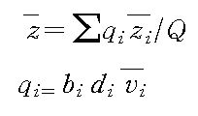
CalPAD 사용법

유량측정 일반

기준점 설치 | ⊙ 균등한 단면을 가진 직선 구간
 | ⊙ 큰돌, 수목, 기타 방해물이 없는 구간
 | ⊙ 사수역, 역류, 여울 등 이상 흐름이 발생하지 않는 구간
측선수 | ⊙ 하폭의 1/20이하
 | ⊙ 하상형태를 정확하게 나타낼 수 있는 간격
측선 배치 | ⊙ 견고한 지지말뚝에 밧줄 또는 와이어를 팽팽하게 유지시켜 측정단면을 정확히 유지
 | ⊙ 흐름의 편중현상이 심한 경우에는 유량이 많이 흐르는 부분에 더 많은 측선을 배치
 | ⊙ 등유량(구간 유량이 평균 5% 이내, 최대 10% 미만) 기준 배치
유속 측정 | ⊙ 유속계는 유효한 측정범위 내에서 사용
 | ⊙ 유수의 흐름과 정렬을 유지
 | ⊙ 수평 또는 수평에 가까운 상태
 | ⊙ 평저수시 수심이 얕아 도보로 유속을 측정할 경우에는 관측원 몸이 유수에 영향을 주지 않는
 | 자세로 유속계는 몸에서 가능한 한 멀리하여 측정하여야 하며, 선박을 이용할 경우에는 선박이
 | 유수 흐름을 방해하지 않도록 선두에서 유속을 측정
 | ⊙ 회전식 유속계는 최소 반응속도 근처에서 불확실도가 최대
 | ⊙ 한 지점에서의 최소 유속측정시간은 30초 이상(회전식 40초 이상)
 | ⊙ 수심이 0.6m이하 일 때에는 1점법, 0.6-1.0m 일때는 2점법, 1.0m 이상일 때는 3점법으로
 | 평균유속을 구하되
 | 1점법은 수면으로부터 수심(h)의 0.6h되는 위치에서, 2점법은 0.2h와 0.8h, 3점법은 0.2h, 0.6h 및
 | 0.8h되는 위치에서 유속을 측정한다. 2점법 측정시 정상적으로 유속을 측정하였으나 측정결과가
 | V0.2<V0.8이거나 V0.2=2V0.8이 되는 경우에는 비정상적 유속분포를 보이는 경우이므로 V0.6을
 | 측정하여 3점법으로 대체
 | ⊙ 수심과 유속측정시 2번 측정하여 수심과 유속이 각각 10% 이상 차이가 날 경우 다시 두 번을 측정
기타 | ⊙ 목자판 수위와 수위관측소 계기수위의 일치 여부를 수시로 검토

CalPAD 사용법

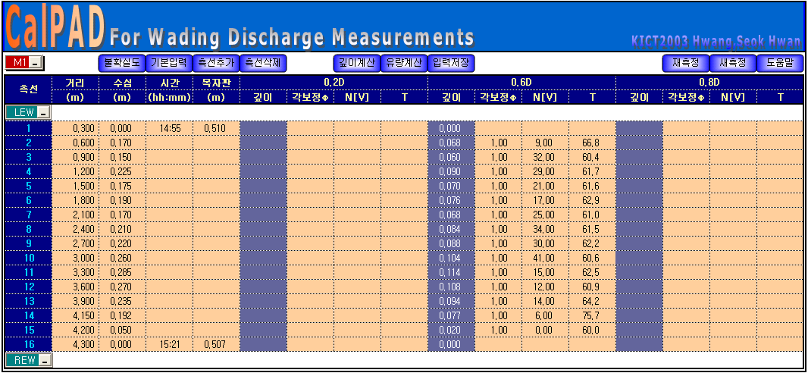
수심에 따른 유속계 깊이 계산
각 측정회차별 입력값 저장
현재시트
지우기
현재 선택 측선아래 측선 추가
측정회차

측정방향
현재 선택 측선 삭제
각 측정회차별 유량계산
현재시트 저장 및 새측정 시트 작성

탭 설명

입력 및 결과 탭

계산 탭(유량, 비율, 불확실도)

입력값 저장 탭

새측정

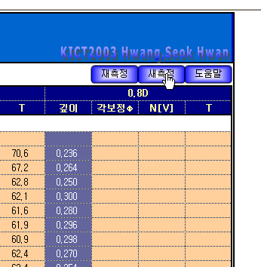

새측정 유무 팝업 상자

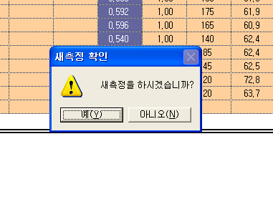

새측정시 화일이름 지정

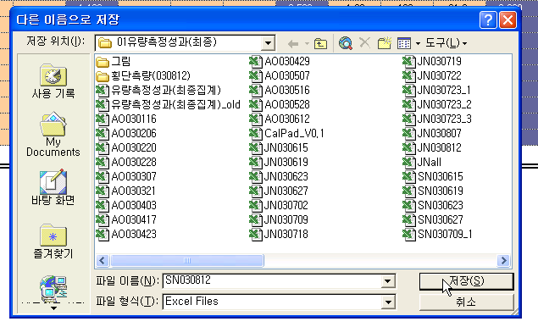

사전 불확실도 분석(측선수 및 측정시간 결정)

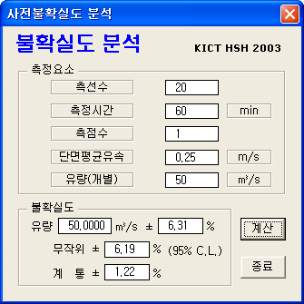

측정회차 선택

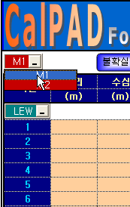

측정방향 설정

측정방향은 좌안에서 우안인 경우 상단이 "LEW" 하단이 "REW"가 되고 반대인 경우는 그 역이 된다.

기본정보 입력

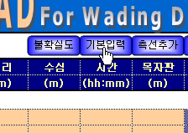

기본입력

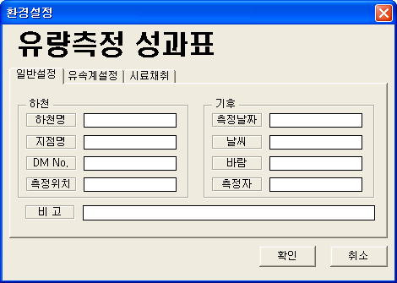

기본입력(일반설정 입력)

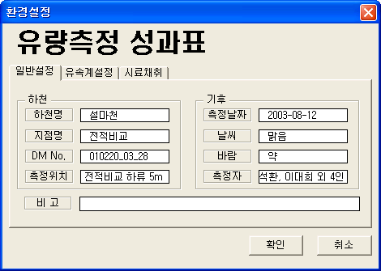

기본입력(유속계설정 입력)

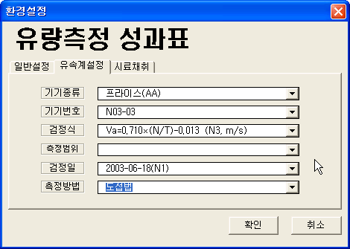

기본입력(시료채취결과 입력)

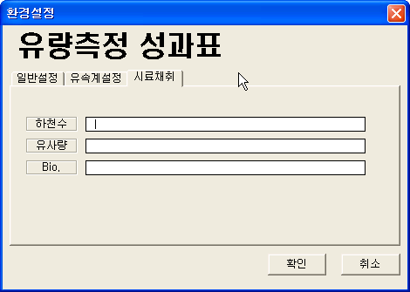

측선추가전(측선삭제도 동일방법)

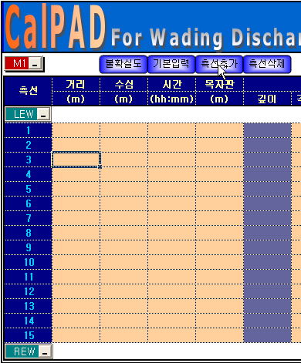

측선추가후(측선삭제도 동일방법)

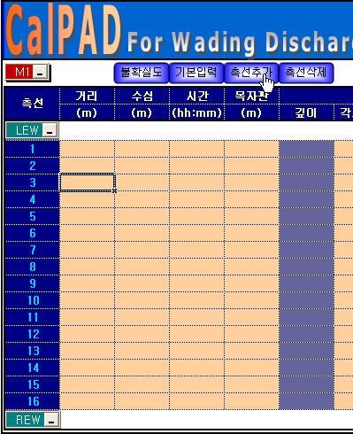

측정값 입력(거리, 수심, 측정시간별 목자판 수위)

이경우 수위의 변화가 크다고 판단되는 경우 가능하다면 각 측선의 측정시각별로 수위를 입력하여야 한다. 왜냐하면 측정이 끝날때 까지는 최종적으로 수위의 변화폭을 알 수 없기 때문이다.
입력결과 아래의 "수위 급변시 평균수위계산"의 조건에 부합하는 경우 자동으로 각 측선별 유량비에 따라 평균수위가 계산된다.
참고) 위의 조건은 각 측선의 측정시각별 수위가 모두 입력된 경우이며 이외의 경우는 산술 평균을 취하여 평균수위를 구하게 된다(측선별 수위를 입력하기 불가능한 상황이나 수위변화폭이 미미하여 모든 측선에서의 수위를 기록하기 어렵거나 불필요하다고 판단되는 경우).

수심에 따른 측점수 및 측정깊이 자동계산

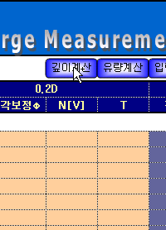

수심에 따른 측점수 및 측정깊이 자동계산 결과

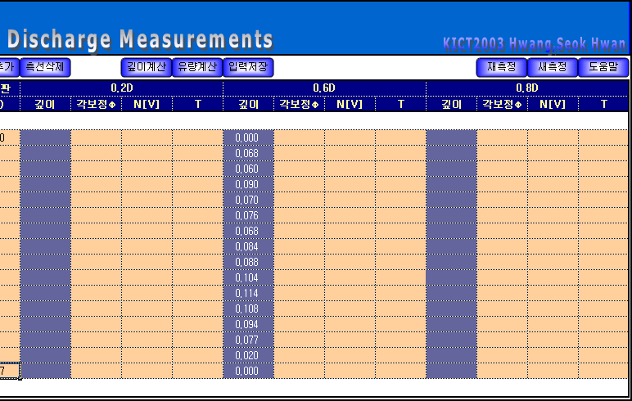

측정값 입력(각보정계수, 회전수[유속], 측정시간(초))

일반적으로 첫측선 및 끝 측선은 유속의 측정이 실제로 거의 불가하므로 계산에서 제외된다(따라서 본 계산시트에서는 양 끝단은 입력하지 않는것을 관례로 한다-실제로 입력해도 되나 시트작성의 표준화를 위해서 이렇게 정의하도록 하였다).
양끝단이 아닌경우에도 유속측정이 어려운 경우가 있다. 이러한 결과로 유속이 0(zero)으로 계산된 경우 일반적으로 측정시간은 반드시 입력해 주도록 한다. 왜냐하면 유속이 매우느려 측정이 안되거나 역류등으로 인한 유속계 오작동으로 인해 발생한 경우가 대부분으로 이런경우는 "임의의 측정시간 범위안에서 유속측정값이 0"이라는 의미가 전제되기 때문이다(현실적으로 유속측정을 위해 측정시간을 어느한계 이상으로는 늘린수 없기 때문이다. 이부분 또한 시트작성의 표준화를 위해 평균 측정시간 수준에서 측정시도하여 유속계가 반응이 없을 경우 이 값을 사용하도록 한다).
이경우 측정시간을 입력안할시 프로그램은 에러를 일으키게 되도록 하였다. 이부분도 시트표준화를 위해서 반드시 입력하도록 고정하였다.
참고

측정값 입력 저장

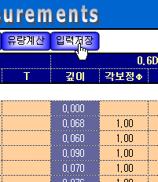

입력값 저장 결과

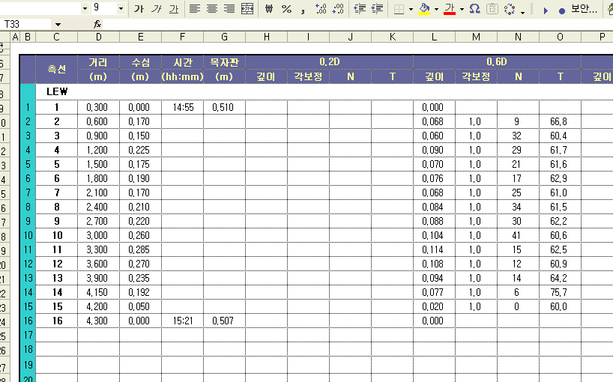

유량계산(유량, 회차별 상대비율, 불확실도 계산, 자동결과 시트 작성)

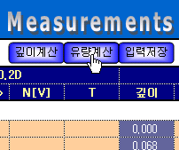

유량계산 시트

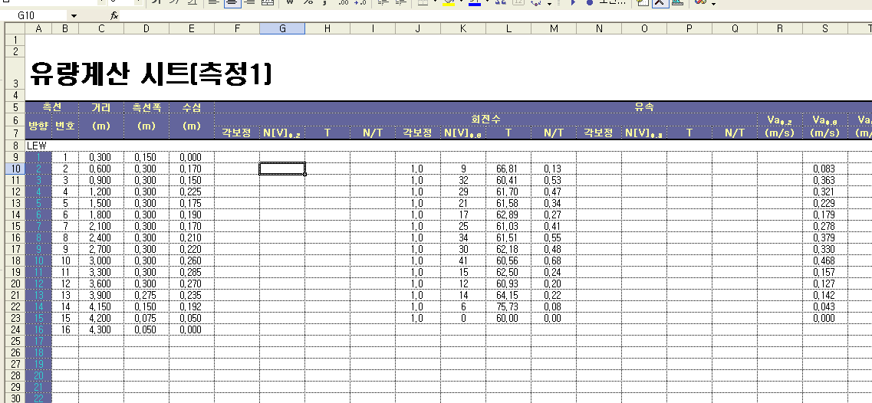

측정회차별 상대비중값 계산 시트

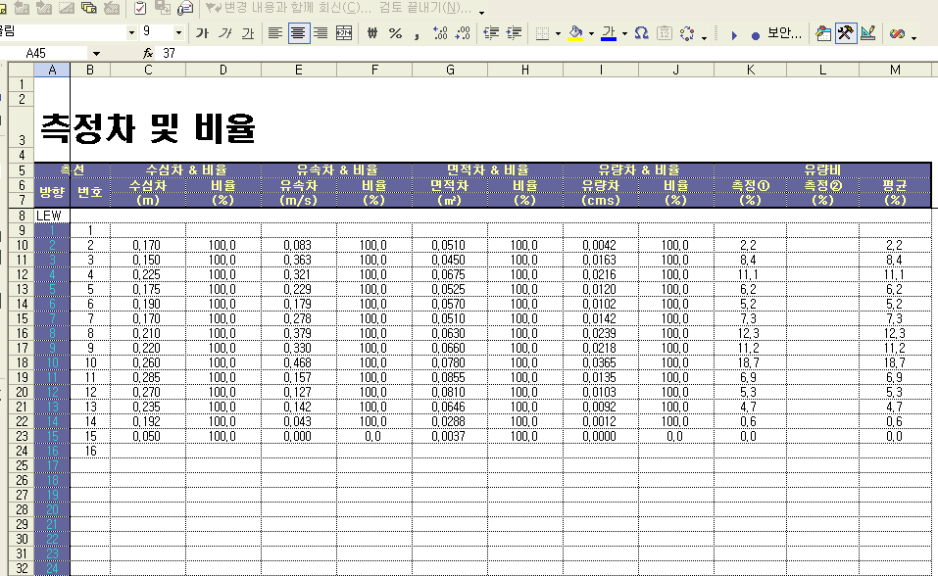

불확실도 계산 시트

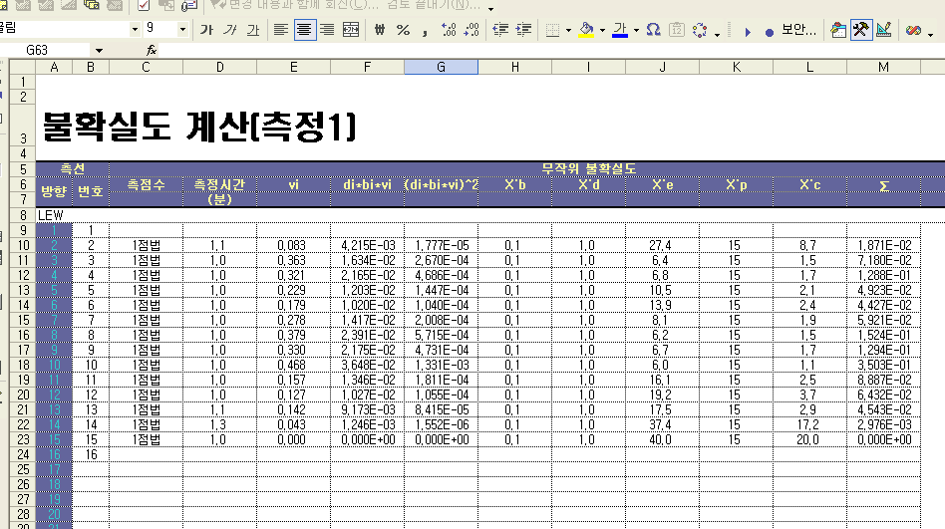

유량측정계산값 결과 요약

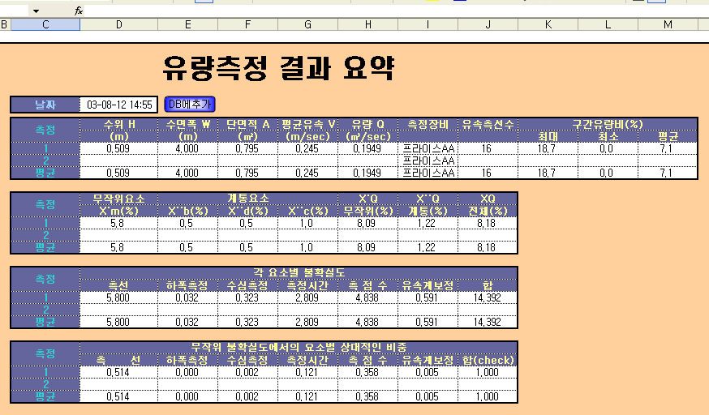

유량측정성과(최종집계).XLS에 결과값 저장

유량측정계산 결과 종합시트(출력양식)

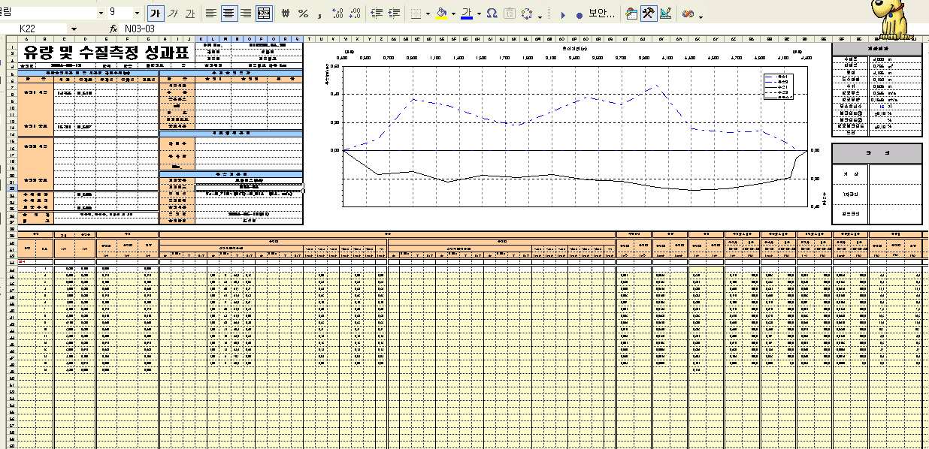

유량측정계산 결과 종합시트(불확실도 부분 출력양식)

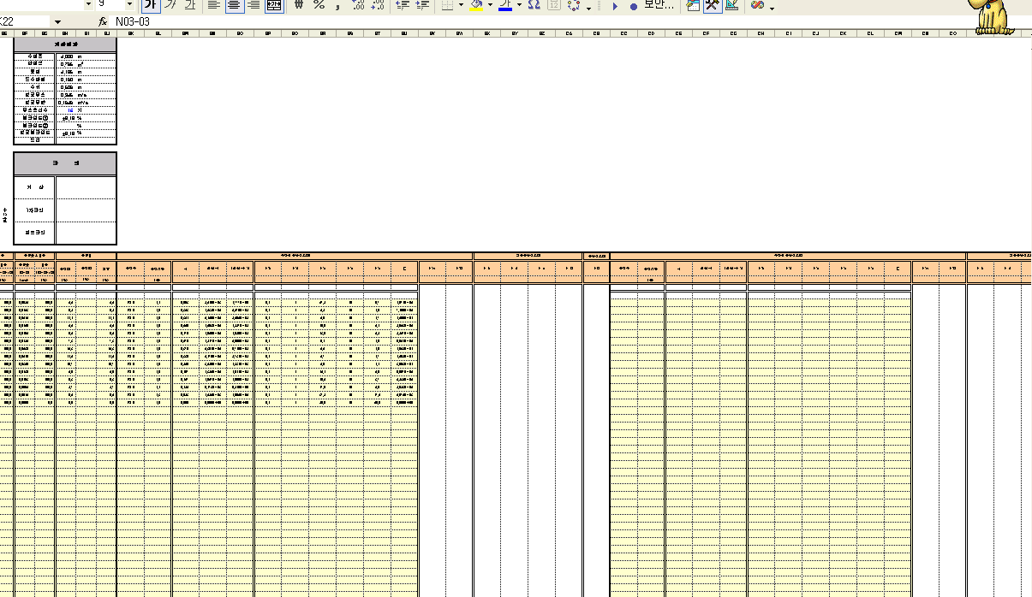

기타사항

유속계 제원 입력

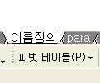

유속계 제원 등록

수위 급변시 평균수위 계산

유속을 측정하는 동안 수위의 변화가 평균수심의 5%나 0.05m 미만이라면 측정시점수위와 종료수위의 평균값을 평균수위로 산정한다. 그러나 수위의 변화가 이보다 큰 경우에는
평균수위를 다른 방법에 의해 산정하여야 한다.

도움말_개선사항
CalPAD 개선내용

이름정의
환경변수 저장
환경변수 저장
환경변수 저장

 | 기기종류 | 기기번호 | 검정식 | a1 | b1 | a2 | b2 | Cri. | Unit | 측정범위 | 검정일 | 측정방법
1 | 프라이스(표준AA) | AA-06-03 | Va=0.67451n + 0.00862 (m/s) (AA-06-03) | 0.6745 | 0.008620 |  |  |  | M[R] | AA-06-03 : 0.196<V<1.994 | 2014-11-26(AA-06-03) | 도섭법
2 | 프라이스(PYGMY) | AA-08-05 | Va=0.68097n + 0.00597 (m/s) (AA-08-05) | 0.6810 | 0.005970 |  |  |  | M[R] | AA-08-05 : 0.201<V<2.002 | 2015-10-19(AA-08-05) | 보트법
3 | 미니어처 | AA-08-06 | Va=0.68004n + 0.00178 (m/s) (AA-08-06) | 0.6800 | 0.001780 |  |  |  | M[R] | AA-08-06 : 0.200<V<1.974 | 2014-11-26(AA-08-06) | 교량법
4 | 프로펠러식 | AA-10-11 | Va=0.67872n + 0.00447 (m/s) (AA-10-11) | 0.6787 | 0.004470 |  |  |  | M[R] | AA-10-11 : 0.197 < V < 2.002 | 2015-10-20(AA-10-11)
5 |  | 2100-8797 | Va=1.0243n+0.0162 | 1.0243 | 0.0162 |  |  |  | M[R] | 2100_8762 : 0.202 < V < 2.018 | 2019-04-10(2100_8797) | 도섭법
6 |  | C20-221769 | Va=0.9904x-0.0031 | 0.9904 | -0.0031 |  |  |  | M[R] | C20_221769 : 0.202 < V < 2.017 | 2019-04-10(C20_221769) | 도섭법
7 | FlowTracker | AA-11-04-02 | Va=0.68610n - 0.00300(AA-11-04-02) | 0.6861 | -0.003000 |  |  |  | M[R] | AA-11-04-02 : 0.197<V<1.963 | 2015-10-21(AA-11-04-02)
8 |  | AA-11-04-07 | Va=0.67778n + 0.00677(AA-11-04-07) | 0.6778 | 0.006770 |  |  |  | M[R] | AA-11-04-07 : 0.196<V<2.002 | 2015-10-21(AA-11-04-07)
9 |  | FT-2369 | Va=probe 2D | 1.0000 | 0.000000 |  |  |  | M[R] | #FT : 0.001<V<4.5 | 2011-01-01(FlowTracker)
10 |  | FT-3665 | Va=probe 2D | 1.0000 | 0.0000 |  |  |  | M[R] | #FT : 0.001<V<4.5 | 2011-01-01(FlowTracker)
11
12
13
14
15
16
17
18
19
20
21
22
23
24
25
26
27
28
29
30
31
32
33
34
35
36
37
38
39
40
41
42
43
44
45
46
47
48
49
50
 |  | MFN1 : Miniature Fan No 1(50mm) |  |  |  |  |  |  | F[N] : FEET[측정범위구분 : 회전수]
 |  |  |  |  |  |  |  |  | M[N] : METER[측정범위구분 : 회전수]
 |  |  |  |  |  |  |  |  | F[R] : FEET[측정범위구분 : 초당회전수]
 |  |  |  |  |  |  |  |  | M[R] : METER[측정범위구분 : 초당회전수]

para
불확실도 매개변수

 | 측정시간별 불확실도(%)
유속 | 측점 : 0.2D, 0.4D, 0.6D |  |  |  | 측점 : 0.8D, 0.9D |  |  |  | 비고
(m/s) | 0.5분 | 1분 | 2분 | 3분 | 0.5분 | 1분 | 2분 | 3분
0.05 | 50 | 40 | 30 | 20 | 80 | 60 | 50 | 40
0.10 | 27 | 22 | 16 | 13 | 33 | 27 | 20 | 17
0.20 | 15 | 12 | 9 | 7 | 17 | 14 | 10 | 8
0.30 | 10 | 7 | 6 | 5 | 10 | 7 | 6 | 5
0.40 | 8 | 6 | 6 | 5 | 8 | 6 | 6 | 5
0.50 | 8 | 6 | 6 | 4 | 8 | 6 | 6 | 4
1.00 | 7 | 6 | 6 | 4 | 7 | 6 | 6 | 4
1.00이상 | 7 | 6 | 5 | 4 | 7 | 6 | 5 | 4

 | MMF model[y=(a*b+c*x^d)/(b+x^d)] |  |  |  |  |  |  |  | 비고
Parameter | 0.5분 | 1분 | 2분 | 3분 | 0.5분 | 1분 | 2분 | 3분
a | 6.8803806 | 5.8826911 | 5.0306182 | 3.9768846 | 6.8266709 | 5.8329153 | 5.0132599 | 3.9478469 | x=vi
b | 194.87046 | 344.79631 | 254.93298 | 238.83183 | 526.68087 | 464.72258 | 780.91082 | 601.81891 | y=Xei
c | 80.597513 | 53.391728 | 51.80915 | 23.888129 | 254.90729 | 104.89057 | 162.29593 | 81.62157
d | -1.8736054 | -2.2608332 | -1.8947082 | -2.299691 | -1.800734 | -2.1121657 | -1.9179016 | -2.0882718
 | Weibull model[y=a-b*exp(-c*x^d)]
Parameter | 0.5분 | 1분 | 2분 | 3분 | 0.5분 | 1분 | 2분 | 3분
a | 59.756664 | 42.937118 | 37.219469 | 20.582049 | 155.95974 | 74.581037 | 97.761009 | 54.707307
b | 52.892162 | 37.065831 | 32.194577 | 16.61529 | 149.13945 | 68.757854 | 92.7497 | 50.762744
c | 0.0079004344 | 0.0044963163 | 0.0061152234 | 0.0065689688 | 0.0032426698 | 0.0034044573 | 0.0022125414 | 0.0026795266
d | -1.7905191 | -2.1133373 | -1.8355664 | -2.0801571 | -1.7816377 | -2.042978 | -1.903888 | -2.0482378

유속 | 유속계검정 불확실도(%)
(m/s) | 개별검정 | 그룹,표준검정
0.03 | 20 | 20
0.10 | 5 | 10
0.15 | 2.5 | 5
0.25 | 2 | 4
0.50 | 1 | 3
0.50이상 | 1 | 2

 | 개별검정 |  | 그룹,표준검정 |  | 비고
Parameter | Weibull | MMF | Weibull | MMF
a | 21.267029 | 0.99732168 |  |  | x=vi
b | 20.270297 | 871.78886 |  |  | y=Xci
c | 0.0016352788 | 28.40229
d | -2.1205626 | -2.1636134

측선수에 따른 불확실도
측선수 | 불확실도(%)
5 | 15
10 | 9
15 | 6
20 | 5
25 | 4
30 | 3
35 | 2
40 | 2
45 | 2

y=a+bx+cx^2+dx^3+ex^4+fx^5+gx^6
Parameter
a
b | -1.4850583
c | -0.077355088
d | 0.013768065
e | -0.00063504273
f | 1.24E-05
g | -8.89E-08

Rantz
y

α
1.00

0.65
0
x
x=
(2*w1)/d1
1.00

d1
w1

d1
V1
V2
Vd

V1=0.65*Vd …(1)
x=(2*w1)/d …(2)
y=V2/Vd …(3)
y=(a*b+c*x^d)/(b+x^d) … (4) -> MMF Fitting
w1, and d value is known -> x is known
V2 is known
y is known(given MMF equation)
from equation (3)
Vd=V2/y …(5)
from equation (1), (5)
V1=0.65*Vd=0.65*V2/y=(0.65/y)*V2
a=0.65
b=0.71428386
c=1.2499993
d=0.48542614

Distance from wall, as a ratio of the depth | Mean vertical velocity, as related to Vd
x=(2*w1)/d | V2 | y=V2/Vd
0.00 | 0.65Vd | 0.65
0.25 | 0.90Vd | 0.90
0.50 | 0.95Vd | 0.95
1.00 | 1.00Vd | 1.00
Vd is the mean vertical velocity at a distance from the vertical wall equal to the depth

입력저장1
입력값 저장Ⅰ

 | 측선 | 거리 | 수심 | 시간 | 목자판 | 0.2D |  |  |  | 0.6D |  |  |  | 0.8D |  |  |  | 유속계
 |  | (m) | (m) | (hh:mm) | (m) | 깊이 | 각보정 | N | T | 깊이 | 각보정 | N | T | 깊이 | 각보정 | N | T | 정보
 | LEW
1 | 1 | 0.000 | 0.180 | 11:40:00 | 2.730 |  |  |  |  | 0.072 | 1.0 | 1.010 | 40.0 |  |  |  |  | 2100-8797
2 | 2 | 0.100 | 0.210 |  |  |  |  |  |  | 0.084 | 1.0 | 1.250 | 40.0 |  |  |  |  | 2100-8797
3 | 3 | 0.200 | 0.230 |  |  |  |  |  |  | 0.092 | 1.0 | 1.180 | 40.0 |  |  |  |  | 2100-8797
4 | 4 | 0.300 | 0.230 |  |  |  |  |  |  | 0.092 | 1.0 | 1.270 | 40.0 |  |  |  |  | 2100-8797
5 | 5 | 0.400 | 0.190 |  |  |  |  |  |  | 0.076 | 1.0 | 1.340 | 40.0 |  |  |  |  | 2100-8797
6 | 6 | 0.500 | 0.170 |  |  |  |  |  |  | 0.068 | 1.0 | 1.290 | 40.0 |  |  |  |  | 2100-8797
7 | 7 | 0.600 | 0.200 |  |  |  |  |  |  | 0.080 | 1.0 | 1.240 | 40.0 |  |  |  |  | 2100-8797
8 | 8 | 0.700 | 0.230 |  |  |  |  |  |  | 0.092 | 1.0 | 1.370 | 40.0 |  |  |  |  | 2100-8797
9 | 9 | 0.800 | 0.190 |  |  |  |  |  |  | 0.076 | 1.0 | 1.340 | 40.0 |  |  |  |  | 2100-8797
10 | 10 | 0.900 | 0.190 | 11:55:00 | 2.730 |  |  |  |  | 0.076 | 1.0 | 1.270 | 40.0 |  |  |  |  | 2100-8797
11
12
13
14
15
16
17
18
19
20
21
22
23
24
25
26
27
28
29
30
31
32
33
34
35
36
37
38
39
40
41
42
43
44
45
46
47
48
49
50
51
52
53
54
55
56
57
58
59
60
61
62
63
64
65
66
67
68
69
70
71
72
73
74
75
76
77
78
79
80
81
82
83
84
85
86
87
88
89
90
91
92
93
94
95
96
97
98
99
100
 | REW

입력저장2
입력값 저장Ⅱ

 | 측선 | 거리 | 수심 | 시간 | 목자판 | 0.2D |  |  |  | 0.6D |  |  |  | 0.8D |  |  |  | 유속계
 |  | (m) | (m) | (hh:mm) | (m) | 깊이 | 각보정 | N | T | 깊이 | 각보정 | N | T | 깊이 | 각보정 | N | T | 정보

1
2
3
4
5
6
7
8
9
10
11
12
13
14
15
16
17
18
19
20
21
22
23
24
25
26
27
28
29
30
31
32
33
34
35
36
37
38
39
40
41
42
43
44
45
46
47
48
49
50
51
52
53
54
55
56
57
58
59
60
61
62
63
64
65
66
67
68
69
70
71
72
73
74
75
76
77
78
79
80
81
82
83
84
85
86
87
88
89
90
91
92
93
94
95
96
97
98
99
100

